상품제안서
옵타움 방향제 디퓨저+리드스틱 5개(향랜덤) | 상품코드: S41604

 |  |  |  |  |  |  | 02-713-8555 | www.synergygift.co.kr
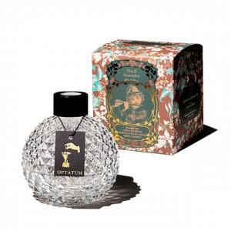

【상세/제작정보】 | <p><span style="font-size: 14pt;">※ 향 랜덤 출고 됩니다.</span></p>

【인쇄/포장옵션】 | 스티커 / 전통문양지

【공급단가】 | 수량 | 30~ | 100~ | 300~ | 500~ | 1,000~
*VAT별도 | 100ml | 15,500원 | 14,500원 | 13,900원 | 13,700원 | 13,500원
 | 200ml | 21,200원 | 19,800원 | 19,000원 | 18,700원 | 18,300원

【상품 URL】 | https://www.synergygift.co.kr:443/src/goods_detail.php?gdno=41604

